주문용 키오스크(테이블 선택)
입출력 레이아웃 (공통) |  |  |  |  | APPLICATION 설계
시스템 | 1인 식당 운영 시스템 (EATS) |  |  |  | SUB시스템 | 주문용 키오스크
프로그램ID | EATS-001 |  | 프로그램명 | 주문용 키오스크 | 작성자 | IoT 4조 | 작성일 | 2021-08-12
화면 레이아웃 |  |  |  |  | 데이터베이스 |  | 처리요약
Ordertbl
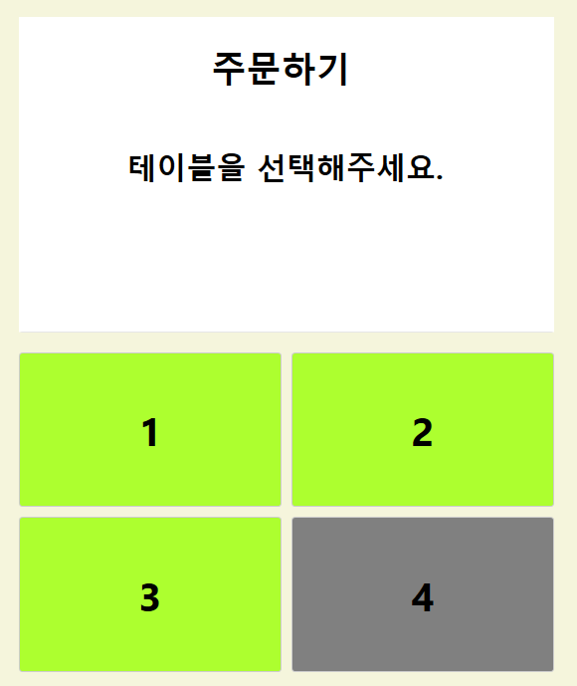 |  |  |  |  |  |  | 1. 손님이 테이블을 선택할 수 있도록 버튼 4개로 구성 2. 사용 중인 테이블을 회색으로 처리할 수 있도록 Ordertbl의 사용 중 여부 참조 3. 손님용 테이블에 배치된 사용 완료 버튼에 연동할 수 있도록 MQTT 메시지 수신 이벤트 핸들러 설정 => 메시지 수신 시 DB로부터 테이블 사용 표시 색깔 갱신 4. 테이블 선택 시 메뉴 선택 창으로 이동

조회테이블 |  | Ordertbl
갱신테이블

입출력 레이아웃 (상세) |  |  |  |  |  | APPLICATION 설계
시스템 |  |  |  |  |  | SUB시스템 | 기준정보
프로그램ID |  | 프로그램명 |  |  |  | 작성자 |  |  | 작성일
처리요약
▣ 조회 |  |  | ▣ 등록 |  | ▣ 수정 |  |  | ▣ 삭제

주문용 키오스크(메뉴 선택)
입출력 레이아웃 (공통) |  |  |  |  | APPLICATION 설계
시스템 | 1인 식당 운영 시스템 (EATS) |  |  |  | SUB시스템 | 주문용 키오스크
프로그램ID | EATS-001 |  | 프로그램명 | 주문용 키오스크 | 작성자 | IoT 4조 | 작성일 | 2021-08-12
화면 레이아웃 |  |  |  |  | 데이터베이스 |  | 처리요약
Menutbl
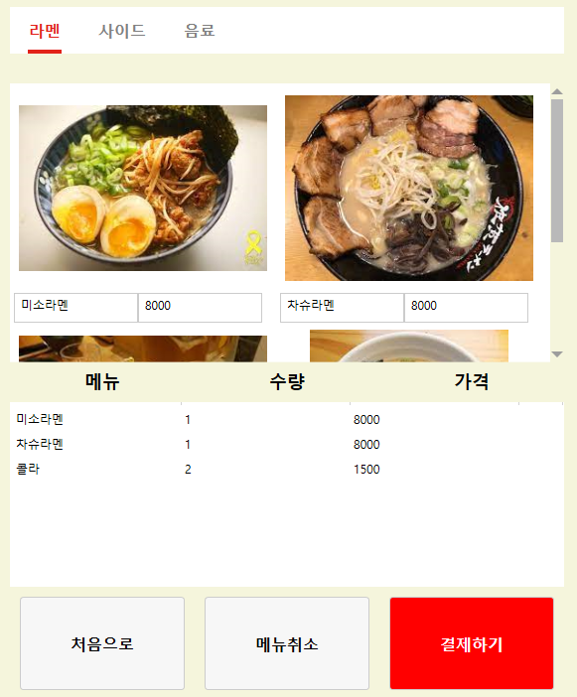 |  |  |  |  |  |  | 1. 메뉴 카테고리를 표시하고 선택된 카테고리에 해당하는 메뉴를 DB로부터 불러오기 2. 메뉴의 사진은 프로젝트 폴더에 저장하고 사진의 이름을 DB에 저장하여 같이 불러오기 3. 선택한 메뉴를 아래의 전체 주문 리스트에 추가 4. 주문 리스트에서 메뉴를 선택한 상태로 메뉴 취소 5. 결제하기 버튼을 누르면 현재 주문 리스트를 결제창으로 전송 6. 처음으로 버튼 선택 시 테이블 선택 메뉴로 이동

조회테이블
갱신테이블

입출력 레이아웃 (상세) |  |  |  |  |  | APPLICATION 설계
시스템 |  |  |  |  |  | SUB시스템 | 기준정보
프로그램ID |  | 프로그램명 |  |  |  | 작성자 |  |  | 작성일
처리요약
▣ 조회 |  |  | ▣ 등록 |  | ▣ 수정 |  |  | ▣ 삭제

주문용 키오스크(결제창)
입출력 레이아웃 (공통) |  |  |  |  | APPLICATION 설계
시스템 | 1인 식당 운영 시스템 (EATS) |  |  |  | SUB시스템 | 주문용 키오스크
프로그램ID | EATS-001 |  | 프로그램명 | 주문용 키오스크 | 작성자 | IoT 4조 | 작성일 | 2021-08-12
화면 레이아웃 |  |  |  |  | 데이터베이스 |  | 처리요약
Ordertbl
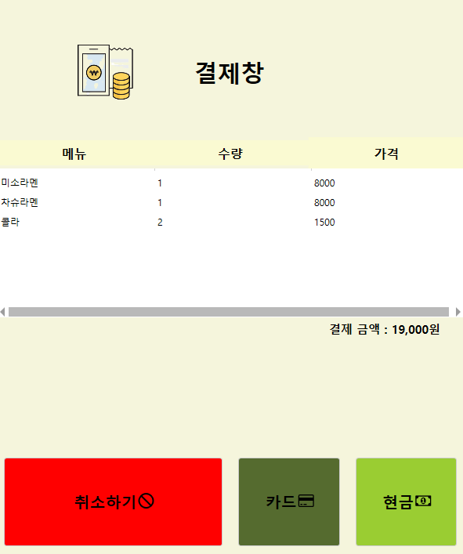 |  |  |  |  |  |  | 1. 메뉴 선택 창에서 메뉴 리스트 받아서 화면에 출력 2. 메뉴 가격을 계산하여 화면에 표시 3. 취소하기 버튼을 누르면 초기 테이블 선택 화면으로 이동 4. 고유 주문 코드를 생성하기 위해 가장 최신 주문 코드를 Ordertbl로부터 불러오기 5. 결제 수단을 선택하면 주문이 완료되고 주문, 주문 상세 내역이 DB에 저장 (메뉴 이름으로 Menutbl에 join 하여 MenuCode를 OrderDetailtbl에 저장) 6. 주문 되었음을 MQTT 메시지로 주방 화면에 전송

Menutbl

OrderDetailtbl

조회테이블 |  | Menutbl, Ordertbl
갱신테이블 |  | Ordertbl, OrderDetailtbl

입출력 레이아웃 (상세) |  |  |  |  |  | APPLICATION 설계
시스템 |  |  |  |  |  | SUB시스템 | 기준정보
프로그램ID |  | 프로그램명 |  |  |  | 작성자 |  |  | 작성일
처리요약
▣ 조회 |  |  | ▣ 등록 |  | ▣ 수정 |  |  | ▣ 삭제

주방용 주문 관리 시스템
입출력 레이아웃 (공통) |  |  |  |  | APPLICATION 설계
시스템 | 1인 식당 운영 시스템 (EATS) |  |  |  | SUB시스템 | 주문관리 시스템
프로그램ID | EATS-002 |  | 프로그램명 | 주문관리 시스템 | 작성자 | 김현수 | 작성일 | 2021-08-18
화면 레이아웃 |  |  |  |  | 데이터베이스 |  | 처리요약
Ordertbl
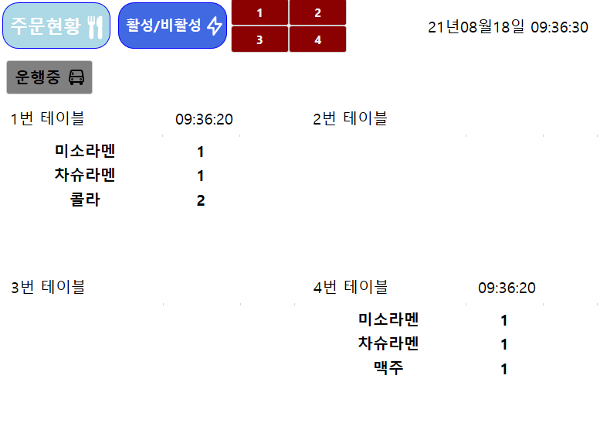 |  |  |  |  |  |  | 1. 현재 시간을 오른쪽 상단에 표시한다. 2. 키오스크에서 주문이 완료되면 MQTT를 통해 메시지를 수신한다. 3. 메시지를 받는 즉시 DB에 저장된 가장 최근 시간대의 주문코드와 주문코드에 저장된 메뉴를 불러온다. 4. 불러온 메뉴의 명칭과 수량, 주문 시간을 테이블 별 버튼에 표시한다. 5. 서빙로봇에 메뉴를 올리고 해당 테이블 버튼을 누르면 서빙을 시작한다. 6. 서빙된 메뉴의 목록이 사라지고 서빙로봇이 출발한다. 7. 상단에 서빙로봇의 서빙 예상 완료시간을 표시한다. 8. 테이블의 상세 주문 목록을 갱신한다. 9. 상단에 4개의 버튼으로 테이블의 사용 완료 여부를 갱신하여 메시지를 전송하고 DB를 갱신한다.

OrderDetailtbl

Menutbl

조회테이블 |  | Ordertbl, OrderDetailtbl, Menutbl
갱신테이블 |  | Ordertbl, OrderDetailtbl

입출력 레이아웃 (상세) |  |  |  |  |  | APPLICATION 설계
시스템 |  |  |  |  |  | SUB시스템 | 기준정보
프로그램ID |  | 프로그램명 |  |  |  | 작성자 |  |  | 작성일
처리요약
▣ 조회 |  |  | ▣ 등록 |  | ▣ 수정 |  |  | ▣ 삭제

판매 메뉴 선택 창
입출력 레이아웃 (공통) |  |  |  |  | APPLICATION 설계
시스템 | 1인 식당 운영 시스템 (EATS) |  |  |  | SUB시스템 | 주문관리 시스템
프로그램ID | EATS-002 |  | 프로그램명 | 주문관리 시스템 | 작성자 | 김현수 | 작성일 | 2021-08-18
화면 레이아웃 |  |  |  |  | 데이터베이스 |  | 처리요약
Menutbl
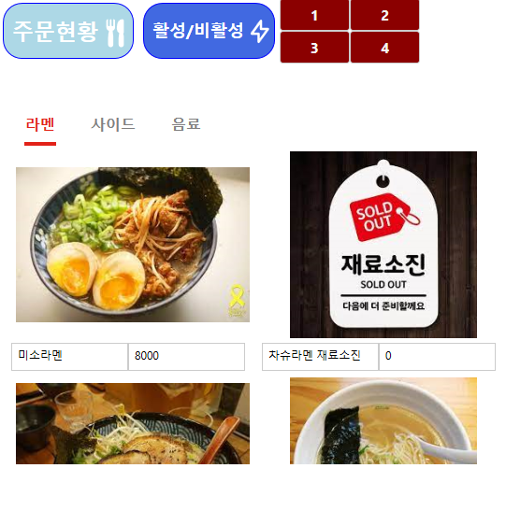 |  |  |  |  |  |  | 1. DB로부터 해당 카테고리의 메뉴를 불러온다. 2. 메뉴를 클릭하면 활성화/비활성화 여부를 물어보는 메시지박스를 표시하고 Menutbl의 Activation을 갱신한다. 3. 비활성화된 메뉴는 손님용 키오스크에 표시되지 않게 한다.

조회테이블 |  | Menutbl
갱신테이블 |  | Menutbl

입출력 레이아웃 (상세) |  |  |  |  |  | APPLICATION 설계
시스템 |  |  |  |  |  | SUB시스템 | 기준정보
프로그램ID |  | 프로그램명 |  |  |  | 작성자 |  |  | 작성일
처리요약
▣ 조회 |  |  | ▣ 등록 |  | ▣ 수정 |  |  | ▣ 삭제

